Обложка ✦
✦ Аэрофлот ✦
космос · чёрные дыры · галактики · звёзды · покорение дальних миров
Сводка за неделю · 04.09.2026 · в работе 76 · отгружено (FINISHED) 71

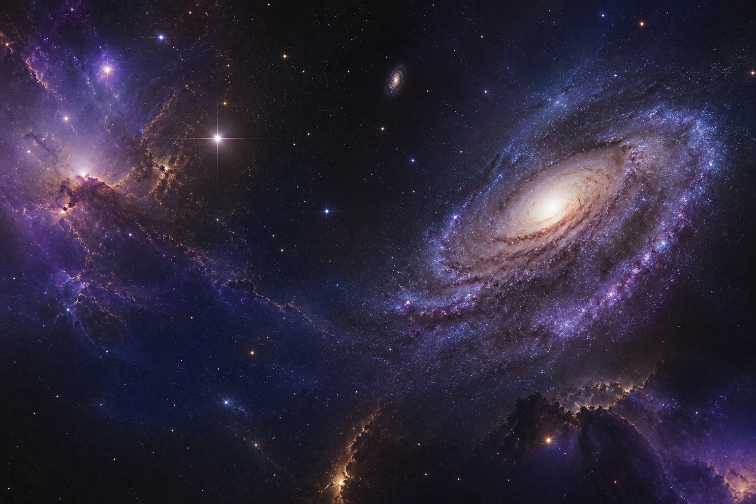
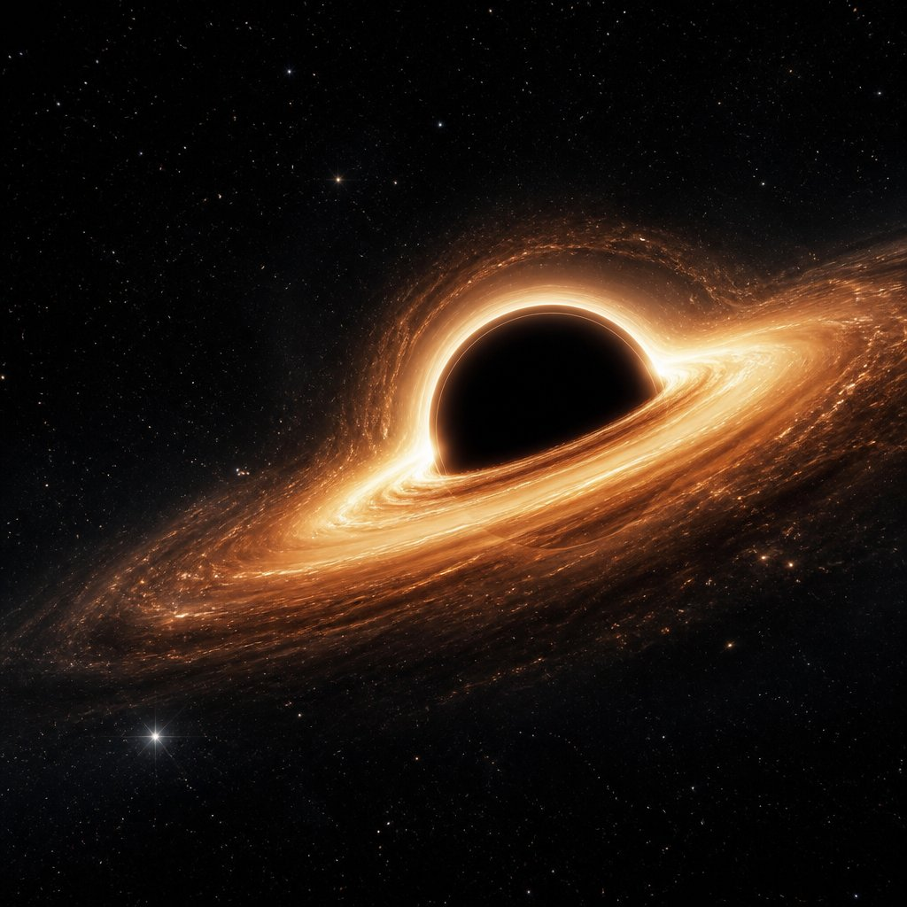

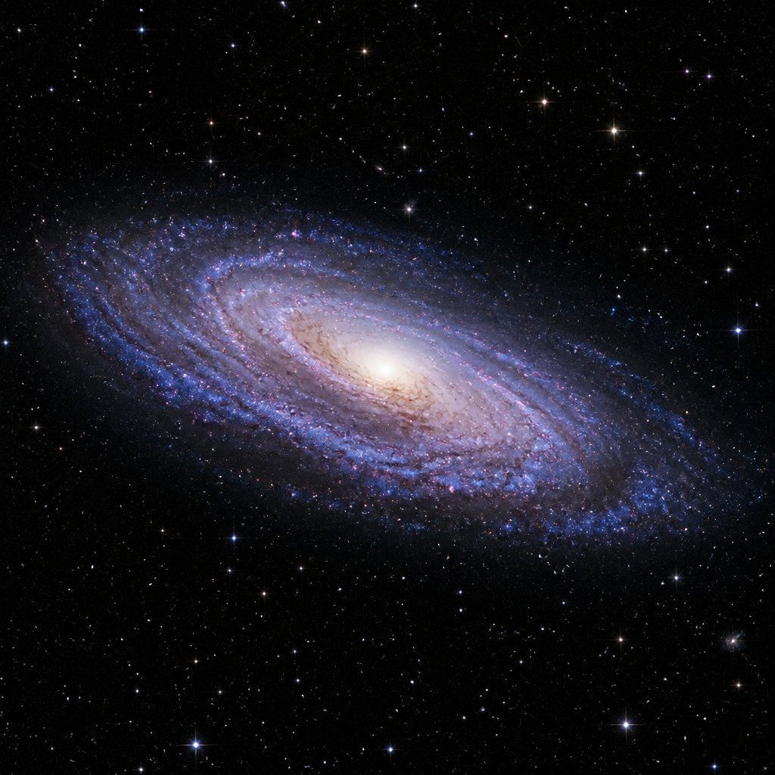


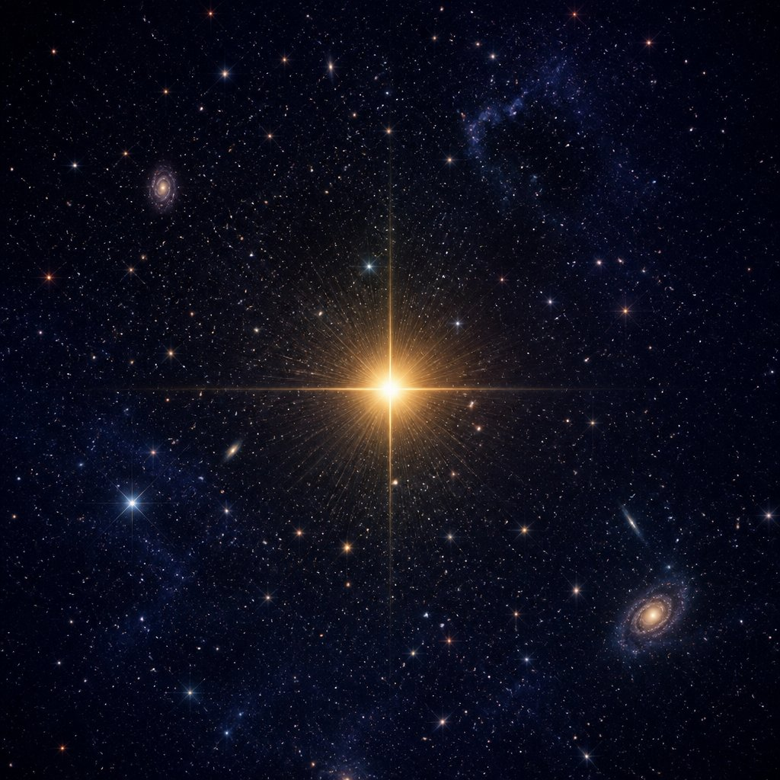
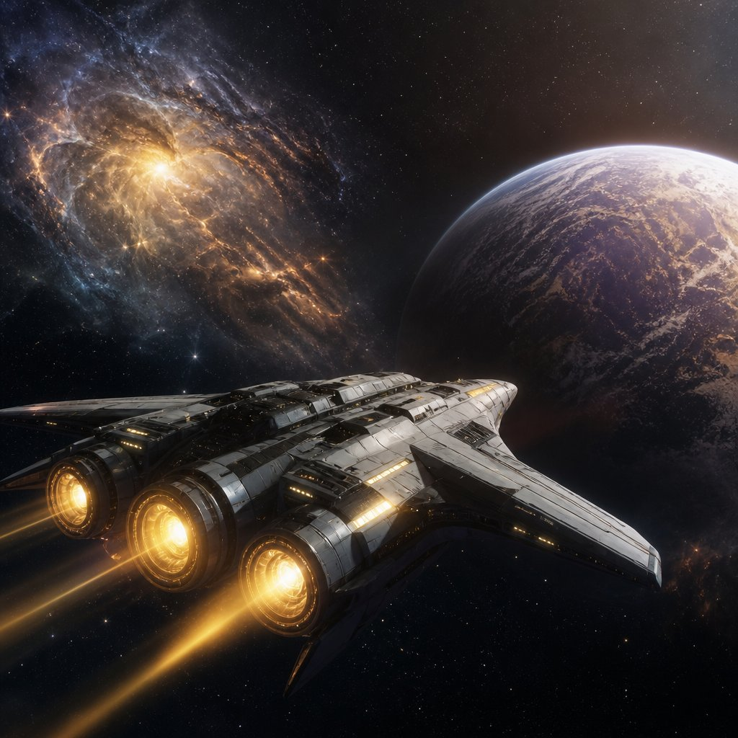

инструкция deep space: смотреть кассу без суеты, хвалить команду, не гасить маяк раньше времени ✦

